全体概要
概要

タイトル： | DarkArmor

ゲーム内容： | DMC5のような操作感で、ウェーブごとに襲い掛かる敵を倒すアクションゲーム
 | キャンペーンモードでプレイヤーキャラクターを強化していき、
 | アリーナモードで強化したキャラクターを天上界まで連れていく

ゲーム意図

9月の展示会に向けた就活作品
そのため、以下の要件を満たさなければならない。
・3Dゲームであること。
・三次元的に動くカメラが実装されていること。
・カメラの影響を受けるプレイヤーや敵(カメラの向きよって移動方向を変えるなど)が実装されていること。
・ゲームループが一通り楽しめること。
・面白さの肝は操作の爽快感であること。
以上。

このゲームの面白さ

このゲームの面白さの肝は、操作の爽快感です。
操作の爽快感とは、プレイヤーが意図or期待した動作を気持ちの良いタイミングで行い、非常にレスポンスの良い操作性を実現することです。
そのため、このゲームの敵やレベルデザインは、すべて操作の爽快感を味わうためのものになっています。

ゲームイメージ

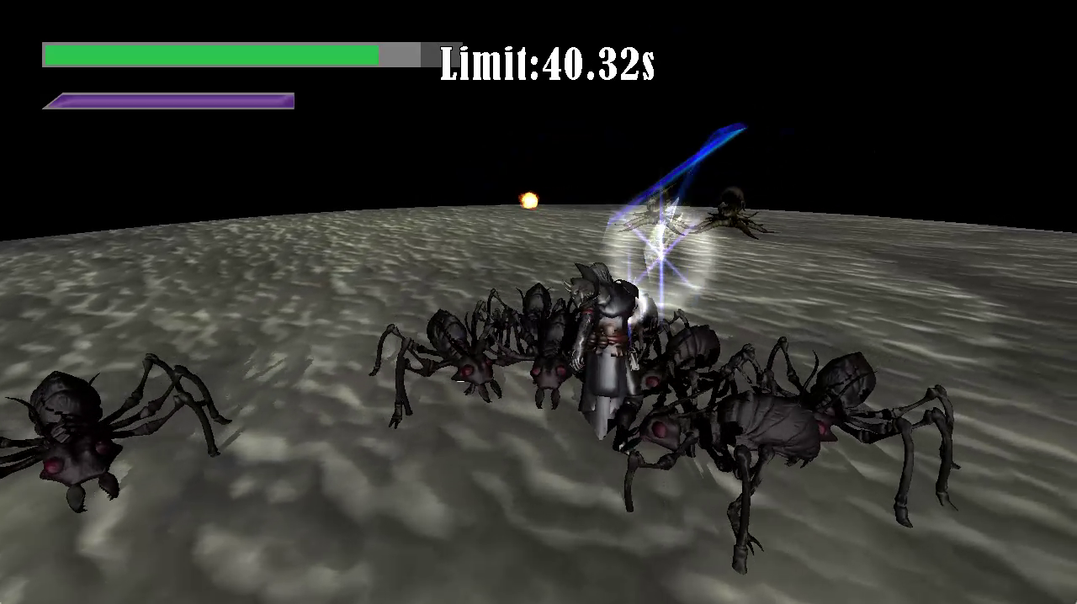
 |  |  |  | ・円形のマップから、敵が自動リスポーン
 |  |  |  | ・近接で攻撃
 |  |  |  | ・制限時間の間に敵を倒しきる
 |  |  |  | ・敵を倒すと制限時間回復
 |  |  |  | ・制限時間オーバーで負け
 |  |  |  | ・死んでも負け
 |  |  |  | ・勝つとリザルト
 |  |  |  | ・敵には複数種類
 |  |  |  | ・遠距離や近距離
 |  |  |  | ・強い敵もいる
 |  |  |  | ・ボスとのタイマンとかは考えていない
 |  |  |  | ・HPの下のゲージは必殺技ゲーム
 |  |  |  | ・敵を殴ったりダメージ受けるとたまる
 |  |  |  | ・必殺技は一気にたくさんの敵を倒すようなやつ

シーン遷移図

タイトル |  | キャンペーン | プレイヤーキャラを強化しながら攻略していく

一定時間で移動 |  | アリーナ | キャンペーンで作成したキャラクターを使ってどこまでいけるか試す

デモプレイ |  | ランキング | アリーナのランキング

 |  | 設定 | 音量、カメラ操作、キーコンフィグなど

 |  | 終了 | 確認ダイアログの後終了
 | ボタン選択

※それぞれのシーンの詳細仕様は各シートで行う。

キャンペーン仕様
キャンペーン概要

プレイヤーキャラクターを強化しながら攻略していくモード
一番最初に遊ぶモードとして想定されている

画面遷移イメージ

 |  |  |  |  |  |  |  |  |  |  |  |  | ウェーブが終わるまで繰り返し
 |  |  |  |  |  |  |  |  |  |  |  |  | 3ウェーブ

 | 1 |  |  |  |  |  |  |  |  | 2
 |  |  |  |  |  |  |  |  | 時間経過 |  |  | Player
 |  |  |  |  |  |  |  |  |  |  |  |  |  | Enemy

 |  |  |  |  |  |  | 次の道

 |  |  | プレイヤーが部屋に入ってくる |  |  |  |  |  |  |  | 敵がわらわら出てくる
 |  |  | 数秒すると次の道をふさぐように壁が出てくる |  |  |  |  |  |  |  | 複数のウェーブが存在し、ひとつのウェーブを全滅させたら
 |  |  | カメラはいつも通り |  |  |  |  |  |  |  | 次のウェーブの敵が数秒かけて無敵状態で出現演出しながら出てくる

 | 3 |  |  |  |  |  |  |  |  | 4
 |  |  |  | ダイザァ… |  | リザルト

 |  |  |  |  |  | Damage |  | S
 |  |  |  |  |  | Rank |  | S
 |  |  |  |  |  | Time |  | S

 |  | フェードしてカメラが切り替わり、フィールド中央に |  |  |  |  |  |  |  |  | プレイヤーがそれを調べると、
 |  | フロアリザルトとともに台座が出てくる |  |  |  |  |  |  |  |  | 台座にカメラを近づける
 |  | ちなみに乗っているのは果実という設定 |  |  |  |  |  |  |  |  | その後複数提示された強化から一つを選ぶ画面になる
 |  | 演出が終わったら操作可能になる |  |  |  |  |  |  |  |  | 効果のレア度によって色を変える

 | 4 |  |  |  |  |  |  |  |  | 5

P
 |  |  |  | ぱくりんちょ
 |  |  |  |  |  |  |  |  |  |  |  |  |  |  | 1に戻る
 |  |  |  |  |  |  |  |  |  |  |  |  |  | 次の道

 |  | プレイヤーキャラがその果実を食べたようなモーションをして |  |  |  |  |  |  |  |  | フェードしてカメラが切り替わり、道を塞いでいた壁が消える
 |  | 次の画面へ |  |  |  |  |  |  |  |  | 次の道に入ると、また別の部屋の1から始まる
 |  | 選んだ効果のみ表示

A
 | 6
 |  |  | Result |  | Total

 |  |  | 最終到達フロア
 |  |  | 20 | A
 |  |  | フロアリザルト
 |  |  | ABBASCAB… | A

 |  | GameOverになるか
 |  | 最終ステージまで到達したら、リザルト

